Металл
 |  | Обновлено: Friday 15 September 2017 12:26:46 |  |  |  |  |  |  | ПРЕДОПЛАТА | ИТОГО:
 |  |  |  |  |  |  |  |  | 0.00 | 0
 |  | Адрес: Москва, ул. Монтажная д.2а Телефоны : 8(495) 775-44-73, 775-44-74, 799-08-87 http://www.psfarfor.ru E-mail: info@psf-group.ru |  |  |  |  |  |  | СКИДКА:
 |  |  |  |  |  |  |  |  | 0.00

Код | Артикул | Фото | Описание | Кол-во в коробке | Базовая цена | Цена | Цена по предоплате | Кол-во на остатке | Заявка шт. | Сумма | Штрихкод
233-34516 | EC-04100182 | 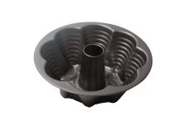 Нажмите чтобы увеличить | форма д/выпечки d-225мм, h-75мм разъемная, углеродистая сталь, антипригарное покрытие, упаковка - цветная вкладка, пластик.пакет | 24.00 | 357,17 | 0 | 0 | 245 шт. | 0.00 | 0 | 4640010405011
233-34510 | EC-04100328 | 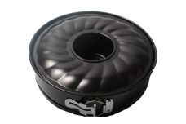 Нажмите чтобы увеличить | форма д/выпечки d-260мм, h-80мм разъемная, 2 дна, углеродистая сталь, антипригарное покрытие, упаковка - цветная вкладка, пластик.пакет | 12.00 | 463,00 | 0 | 0 | 351 шт. | 0.00 | 0 | 4640010405073
233-34514 | EC-04100330 | 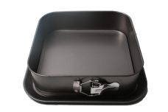 Нажмите чтобы увеличить | форма д/выпечки d-280мм, h-75мм разъемная, углеродистая сталь, антипригарное покрытие, упаковка - цветная вкладка, пластик.пакет | 12.00 | 498,28 | 0 | 0 | 154 шт. | 0.00 | 0 | 4640010405097
233-34515 | EC-04100331 | 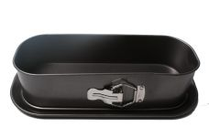 Нажмите чтобы увеличить | форма д/выпечки d-345мм, h-55мм разъемная, углеродистая сталь, антипригарное покрытие, упаковка - цветная вкладка, пластик.пакет | 9.00 | 476,23 | 0 | 0 | 598 шт. | 0.00 | 0 | 4640010405103
233-31301 | EC-09 | 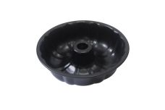 Нажмите чтобы увеличить | форма д/выпечки d-265мм, h-80мм, углеродистая сталь, антипригарное покрытие, упаковка - цветная вкладка, пластик.пакет | 24.00 | 310,87 | 0 | 0 | 230 шт. | 0.00 | 0 | 4680411313010
233-31304 | EC-13 | 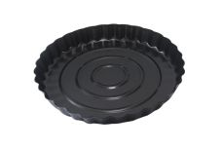 Нажмите чтобы увеличить | форма д/выпечки d-285мм, h-30мм, углеродистая сталь, антипригарное покрытие, упаковка - цветная вкладка, пластик.пакет | 24.00 | 180,79 | 0 | 0 | 224 шт. | 0.00 | 0 | 6922877665417
233-31305 | EC-14 | 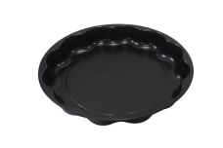 Нажмите чтобы увеличить | форма д/выпечки d-305мм, h-50мм, углеродистая сталь, антипригарное покрытие, упаковка - цветная вкладка, пластик.пакет | 30.00 | 224,89 | 0 | 0 | 297 шт. | 0.00 | 0 | 6922877665424
233-31298 | EC-17 | 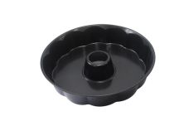 Нажмите чтобы увеличить | форма д/выпечки d-275мм, h-70мм, углеродистая сталь, антипригарное покрытие, упаковка - цветная вкладка, пластик.пакет | 24.00 | 315,28 | 0 | 0 | 444 шт. | 0.00 | 0 | 6922877665448
233-35550 | EC-3R1S | 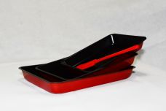 Нажмите чтобы увеличить | набор 3 противня антипригарное покрытие + лопатка силикон/пластик, цветная упаковка | 12.00 | 729,52 | 0 | 0 | 182 шт. | 0.00 | 0 | 4650067160047
233-35549 | EC-3RG | 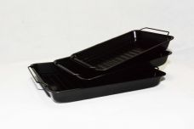 Нажмите чтобы увеличить | набор 3 противня антипригарное покрытие с 3-мя съемными решетками-гриль, цветная упаковка | 12.00 | 892,49 | 0 | 0 | 672 шт. | 0.00 | 0 | 4650067160030
233-35539 | EC-PS67-CER | 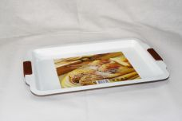 Нажмите чтобы увеличить | форма д/выпечки 460х290х20мм, углеродистая сталь, керамическое покрытие, силиконовые ручки, упаковка - цветная вкладка, пластик.пакет | 12.00 | 650,41 | 0 | 0 | 640 шт. | 0.00 | 0 | 4610013186422
233-35548 | EC-RS01-CER | 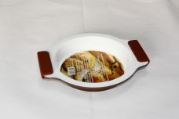 Нажмите чтобы увеличить | форма д/выпечки d-225мм, h-35мм, углеродистая сталь, керамическое покрытие, силиконовые ручки, упаковка - цветная вкладка, пластик.пакет | 24.00 | 394,66 | 0 | 0 | 69 шт. | 0.00 | 0 | 4650067160023
233-35546 | EC-RS65-CER | 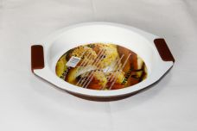 Нажмите чтобы увеличить | форма д/выпечки d-290мм, h-40мм, углеродистая сталь, керамическое покрытие, силиконовые ручки, упаковка - цветная вкладка, пластик.пакет | 24.00 | 478,44 | 0 | 0 | 115 шт. | 0.00 | 0 | 4610013186378
233-35545 | EC-S70-CER | 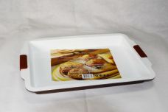 Нажмите чтобы увеличить | форма д/выпечки 490х360х45мм, углеродистая сталь, керамическое покрытие, силиконовые ручки, упаковка - цветная вкладка, пластик.пакет | 12.00 | 820,18 | 0 | 0 | 452 шт. | 0.00 | 0 | 4610013186361
144-34800 | GS-0117-12CERW | 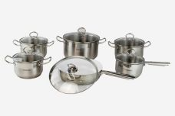 Нажмите чтобы увеличить | набор посуды (12) 16х9,5см ковш 1,9л с крышкой, 16х9,5см кастрюля 1,9л с крышкой, 18х10,5см кастрюля 2,6л с крышкой, 20х11,5см кастрюля 3,6л с крышкой, 24х13,5см кастрюля 6,1л с крышкой, 24х6,5см сковорода с белым керамическим антипригарным покрытием, вварные ручки, капсульное дно, нержавеющая сталь, крышки - стекло, цветная упаковка | 2.00 | 6943,88 | 0 | 0 | 240 шт. | 0.00 | 0 | 4610013183001
144-34799 | GS-0117-12NSG | 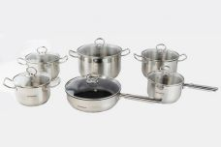 Нажмите чтобы увеличить | набор посуды (12) 16х9.5см ковш 1,9л с крышкой, 16х9,5см кастрюля 1,9л с крышкой, 18х10,5см кастрюля 2,6л с крышкой, 20х11,5см кастрюля 3,6л с крышкой, 24х13,5см кастрюля 6,1л с крышкой, 24х6,5см сковорода с грилем и антипригарным тефлоновым покрытием, вварные ручки, капсульное дно, нержавеющая сталь, крышки - стекло, цветная упаковка | 2.00 | 6827,76 | 0 | 0 | 135 шт. | 0.00 | 0 | 4610013182998
144-34798 | GS-0129-12-CER | 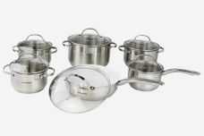 Нажмите чтобы увеличить | набор посуды (12) 16х9,5см ковш 1,9л с крышкой, 16х9,5см кастрюля 1,9л с крышкой, 18х10,5см кастрюля 2,6л с крышкой, 20х11,5см кастрюля 3,6л с крышкой, 24х13,5см кастрюля 6,1л с крышкой, 24х7,0см сковорода с антипригарным керамическим покрытием, клепанные ручки, капсульное дно, нержавеющая сталь, крышки - стекло, цветная упаковка | 2.00 | 6967,10 | 0 | 0 | 294 шт. | 0.00 | 0 | 4610013182981
144-34832 | GS-0129-12NS | 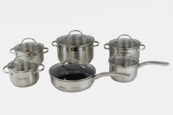 Нажмите чтобы увеличить | набор посуды (12) 16х9,5см ковш 1,9л с крышкой, 16х9,5см кастрюля 1,9л с крышкой, 18х10,5см кастрюля 2,6л с крышкой, 20х11,5см кастрюля 3,6л с крышкой, 24х13,5см кастрюля 6,1л с крышкой, 24х7,0см сковорода с крышкой с антипригарным тефлоновым покрытием, капсульное дно, нержавеющая сталь, крышки - стекло, цветная упаковка | 2.00 | 6874,21 | 0 | 0 | 22 шт. | 0.00 | 0 | 4610013182974
144-34793 | GS-01295L-12CER | 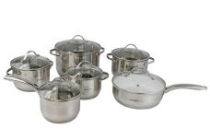 Нажмите чтобы увеличить | набор посуды (12) 16х9,5см ковш 1,9л с крышкой, 16х9,5см кастрюля 1,9л с крышкой, 19х10,5см кастрюля 2,6л с крышкой, 20х11,5см кастрюля 3,6л с крышкой, 24х13,5см кастрюля 6,1л с крышкой, 24х7,0см сковорода с антипригарным керамическим покрытием с крышкой, клепанные ручки, 5-ти слойное капсульное дно, нержавеющая сталь, крышки - стекло, цветная упаковка | 2.00 | 6781,31 | 0 | 0 | 121 шт. | 0.00 | 0 | 4610013182929
144-34792 | GS-01295L-12NS | 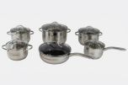 Нажмите чтобы увеличить | набор посуды (12) 16х9,5см ковш 1,9л с крышкой, 16х9,5см кастрюля 1,9л с крышкой, 18х10,5см кастрюля 2,6л с крышкой, 20х11,5см кастрюля 3,6л с крышкой, 24х13,5см кастрюля 6,1л с крышкой, 24х7см сковорода с антипригарным тефлоновым покрытием с крышкой, клепанные ручки, 5-ти слойное капсульное дно, нержавеющая сталь, крышки - стекло, цветная упаковка | 2.00 | 6688,42 | 0 | 0 | 131 шт. | 0.00 | 0 | 4610013182912
144-34802 | GS-0129AP-12CERW | 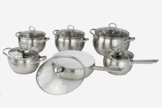 Нажмите чтобы увеличить | набор посуды (12) 16х10см ковш 2,3л с крышкой, 16х10см кастрюля 2,3л с крышкой, 18х11см кастрюля 3,1л с крышкой, 20х12см кастрюля 4,0л с крышкой, 24х14см кастрюля 6,5л с крышкой, 24х7,5см сковорода с белым керамическим антипригарным покрытием, клепанные ручки, капсульное дно, нержавеющая сталь, крышки - стекло, цветная упаковка | 2.00 | 7385,13 | 0 | 0 | 51 шт. | 0.00 | 0 | 4610013183025
144-34801 | GS-0129AP-12NS | 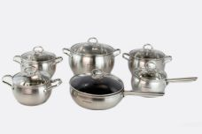 Нажмите чтобы увеличить | набор посуды (12) 16х10см ковш 2,3л с крышкой, 16х10см кастрюля 2,3л с крышкой, 18х11см кастрюля 3,1л с крышкой, 20х12см кастрюля 4,0л с крышкой, 24х14см кастрюля 6,5л с крышкой, 24х7,5см сковорода с антипригарным тефлоновым покрытием, клепанные ручки, капсульное дно, нержавеющая сталь, крышки - стекло, цветная упаковка | 2.00 | 7269,01 | 0 | 0 | 5 шт. | 0.00 | 0 | 4610013183018
268-36173 | GS-JS-22 | 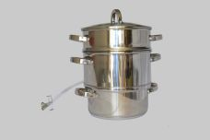 Нажмите чтобы увеличить | Соковарка 22 см , 5 л. нержавеющая сталь (нижняя кастрюля с капсулированным дном - 20х10 см, сокоприемник 22х11,5 см, дуршлаг для фруктов и овощей 22х12см ), клепанные ручки, зеркальная полировка, стеклянная крышка. | 4.00 | 2653,45 | 0 | 0 | 773 шт. | 0.00 | 0 | 4650067163345
268-36174 | GS-JS-26 | 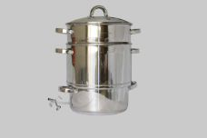 Нажмите чтобы увеличить | Соковарка 26 см, 8 л. нержавеющая сталь (нижняя кастрюля с капсулированным дном - 24х11 см, сокоприемник 26х16 см, дуршлаг для фруктов и овощей 26х16см ), клепанные ручки, стеклянная крышка | 2.00 | 3367,43 | 0 | 0 | 678 шт. | 0.00 | 0 | 4650067163352
261-40332 |  LGP-TP1250P-P | 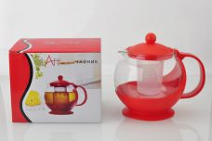 Нажмите чтобы увеличить | чайник 1250мл, пластик.корпус, пластик.сито, микс цвета, цветная упаковка | 24.00 | 190,32 | 0 | 0 | 2400 шт. | 0.00 | 0 | 4680411403322
261-40331 | LGP-TP1250P-S | 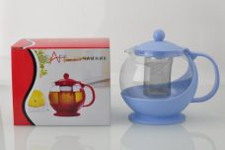 Нажмите чтобы увеличить | чайник 1250мл, пластик.корпус, метал.сито, микс цвета, цветная упаковка | 24.00 | 197,20 | 0 | 0 | 1848 шт. | 0.00 | 0 | 4680411403315
261-40325 | LGP-TP500S | 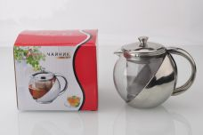 Нажмите чтобы увеличить | чайник 500мл, метал.корпус, метал.сито, цветная упаковка | 48.00 | 300,38 | 0 | 0 | 4800 шт. | 0.00 | 0 | 4680411403254
261-40326 | LGP-TP700S | 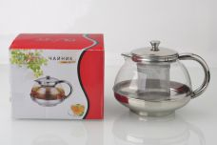 Нажмите чтобы увеличить | чайник 700мл, метал.корпус, метал.сито, цветная упаковка | 48.00 | 314,14 | 0 | 0 | 4800 шт. | 0.00 | 0 | 4680411403261
261-40328 | LGP-TP750P-P | 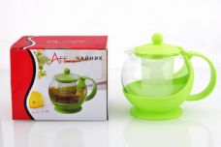 Нажмите чтобы увеличить | чайник 750мл, пластик.корпус, пластик.сито, микс цвета, цветная упаковка | 24.00 | 158,21 | 0 | 0 | 2640 шт. | 0.00 | 0 | 4680411403285
261-40327 | LGP-TP750P-S | 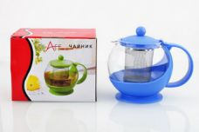 Нажмите чтобы увеличить | чайник 750мл, пластик.корпус, метал.сито, микс цвета, цветная упаковка | 24.00 | 167,39 | 0 | 0 | 2640 шт. | 0.00 | 0 | 4680411403278
261-40330 | LGP-TP850P-P | 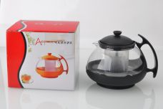 Нажмите чтобы увеличить | чайник 850мл, пластик.корпус, пластик.сито, микс цвета, цветная упаковка | 48.00 | 165,09 | 0 | 0 | 2640 шт. | 0.00 | 0 | 4680411403308
261-40329 | LGP-TP850P-S | 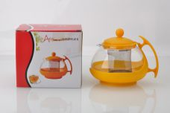 Нажмите чтобы увеличить | чайник 850мл, пластик.корпус, метал.сито, микс цвета, цветная упаковка | 48.00 | 181,14 | 0 | 0 | 2640 шт. | 0.00 | 0 | 4680411403292
270-35593 | PH-OPS-12 | 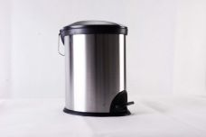 Нажмите чтобы увеличить | Ведро для мусора с педалью овальное, нержавеющая сталь, матовая полировка, плоская пластиковая крышка с металлической вставкой, 12 л , внутреннее съемное ведро из полипропилена | 4.00 | 1836,07 | 0 | 0 | 68 шт. | 0.00 | 0 | 4650067160429
270-35580 | PH-RFM-3 | 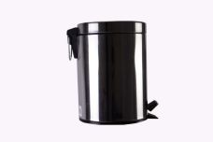 Нажмите чтобы увеличить | Ведро для мусора с педалью, нержавеющая сталь, круглое, зеркальная полировка, плоская крышка, 3 л , внутреннее съемное ведро из полипропилена | 4.00 | 619,40 | 0 | 0 | 97 шт. | 0.00 | 0 | 4650067160559
270-35587 | PH-RRM-20 | 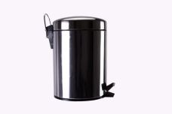 Нажмите чтобы увеличить | Ведро для мусора с педалью, нержавеющая сталь, круглое, зеркальная полировка, выпуклая крышка, 20 л , внутреннее съемное ведро из полипропилена | 2.00 | 1899,27 | 0 | 0 | 259 шт. | 0.00 | 0 | 4650067160528
270-35584 | PH-RRM-3 |  Нажмите чтобы увеличить | Ведро для мусора с педалью, нержавеющая сталь, круглое, зеркальная полировка, выпуклая крышка, 3 л , внутреннее съемное ведро из полипропилена | 4.00 | 635,20 | 0 | 0 | 142 шт. | 0.00 | 0 | 4650067160511
270-35590 | PH-SFM-3 | 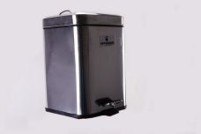 Нажмите чтобы увеличить | Ведро для мусора с педалью квадратное, нержавеющая сталь, зеркальная полировка, плоская крышка, 3 л , внутреннее съемное ведро из полипропилена | 6.00 | 840,61 | 0 | 0 | 326 шт. | 0.00 | 0 | 4650067160450
270-35591 | PH-SFM-6 |  Нажмите чтобы увеличить | Ведро для мусора с педалью квадратное, нержавеющая сталь, зеркальная полировка, плоская крышка, 6 л , внутреннее съемное ведро из полипропилена | 4.00 | 1140,83 | 0 | 0 | 178 шт. | 0.00 | 0 | 4650067160443
270-35588 | PH-SFS-3 | 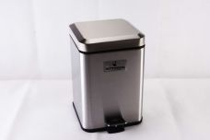 Нажмите чтобы увеличить | Ведро для мусора с педалью квадратное, нержавеющая сталь, матовая полировка, плоская крышка, 3 л , внутреннее съемное ведро из полипропилена | 6.00 | 888,01 | 0 | 0 | 321 шт. | 0.00 | 0 | 4650067160474
270-35589 | PH-SFS-6 |  Нажмите чтобы увеличить | Ведро для мусора с педалью квадратное, нержавеющая сталь, матовая полировка, плоская крышка, 6 л , внутреннее съемное ведро из полипропилена | 4.00 | 1219,83 | 0 | 0 | 250 шт. | 0.00 | 0 | 4650067160467
77-33933 | SJLY-W0011-BB | 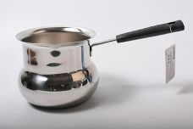 Нажмите чтобы увеличить | турка 1080мл нержав.сталь | 24.00 | 704,79 | 0 | 0 | 71 шт. | 0.00 | 0 | 4640010407909
77-33934 | SJLY-W3011-BB | 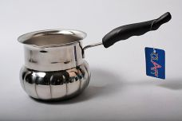 Нажмите чтобы увеличить | турка 1080мл нержав.сталь | 24.00 | 751,11 | 0 | 0 | 306 шт. | 0.00 | 0 | 4640010408005
77-30415 | SJLY-W4008-BB | 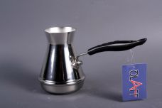 Нажмите чтобы увеличить | турка 350мл нержав.сталь | 48.00 | 569,88 | 0 | 0 | 248 шт. | 0.00 | 0 | 6922868448050
261-40279 | VL-01/1000 | 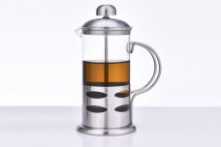 Нажмите чтобы увеличить | френч-пресс 1000мл, стекло, корпус из нержавеющей стали, цветная упаковка | 12.00 | 492,11 | 0 | 0 | 348 шт. | 0.00 | 0 | 4680411402790
261-40245 | VL-01/350 |  Нажмите чтобы увеличить | френч-пресс 350мл, стекло, корпус из нержавеющей стали, цветная упаковка | 12.00 | 280,23 | 0 | 0 | 420 шт. | 0.00 | 0 | 4680411402455
261-40259 | VL-01/600 |  Нажмите чтобы увеличить | френч-пресс 600мл, стекло, корпус из нержавеющей стали, цветная упаковка | 12.00 | 355,41 | 0 | 0 | 420 шт. | 0.00 | 0 | 4680411402592
261-40269 | VL-01/800 |  Нажмите чтобы увеличить | френч-пресс 800мл, стекло, корпус из нержавеющей стали, цветная упаковка | 12.00 | 473,88 | 0 | 0 | 360 шт. | 0.00 | 0 | 4680411402691
40280 | VL-02/1000 | 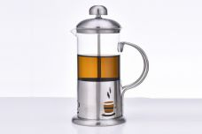 Нажмите чтобы увеличить | френч-пресс 1000мл, стекло, корпус из нержавеющей стали, цветная упаковка | 12.00 | 492,11 | 0 | 0 | 240 шт. | 0.00 | 0 | 4680411402806
261-40246 | VL-02/350 |  Нажмите чтобы увеличить | френч-пресс 350мл, стекло, корпус из нержавеющей стали, цветная упаковка | 12.00 | 280,23 | 0 | 0 | 432 шт. | 0.00 | 0 | 4680411402462
261-40260 | VL-02/600 |  Нажмите чтобы увеличить | френч-пресс 600мл, стекло, корпус из нержавеющей стали, цветная упаковка | 12.00 | 355,41 | 0 | 0 | 396 шт. | 0.00 | 0 | 4680411402608
40270 | VL-02/800 |  Нажмите чтобы увеличить | френч-пресс 800мл, стекло, корпус из нержавеющей стали, цветная упаковка | 12.00 | 473,88 | 0 | 0 | 216 шт. | 0.00 | 0 | 4680411402707
40281 | VL-03/1000 | 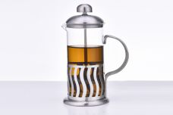 Нажмите чтобы увеличить | френч-пресс 1000мл, стекло, корпус из нержавеющей стали, цветная упаковка | 12.00 | 492,11 | 0 | 0 | 108 шт. | 0.00 | 0 | 4680411402813
261-40247 | VL-03/350 |  Нажмите чтобы увеличить | френч-пресс 350мл, стекло, корпус из нержавеющей стали, цветная упаковка | 12.00 | 280,23 | 0 | 0 | 360 шт. | 0.00 | 0 | 4680411402479
261-40261 | VL-03/600 |  Нажмите чтобы увеличить | френч-пресс 600мл, стекло, корпус из нержавеющей стали, цветная упаковка | 12.00 | 355,41 | 0 | 0 | 300 шт. | 0.00 | 0 | 4680411402615
40271 | VL-03/800 |  Нажмите чтобы увеличить | френч-пресс 800мл, стекло, корпус из нержавеющей стали, цветная упаковка | 12.00 | 473,88 | 0 | 0 | 108 шт. | 0.00 | 0 | 4680411402714
261-40282 | VL-04/1000 | 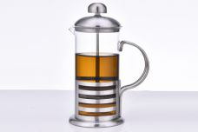 Нажмите чтобы увеличить | френч-пресс 1000мл, стекло, корпус из нержавеющей стали, цветная упаковка | 12.00 | 492,11 | 0 | 0 | 156 шт. | 0.00 | 0 | 4680411402820
261-40248 | VL-04/350 |  Нажмите чтобы увеличить | френч-пресс 350мл, стекло, корпус из нержавеющей стали, цветная упаковка | 12.00 | 280,23 | 0 | 0 | 408 шт. | 0.00 | 0 | 4680411402486
261-40262 | VL-04/600 |  Нажмите чтобы увеличить | френч-пресс 600мл, стекло, корпус из нержавеющей стали, цветная упаковка | 12.00 | 355,41 | 0 | 0 | 360 шт. | 0.00 | 0 | 4680411402622
40272 | VL-04/800 |  Нажмите чтобы увеличить | френч-пресс 800мл, стекло, корпус из нержавеющей стали, цветная упаковка | 12.00 | 473,88 | 0 | 0 | 108 шт. | 0.00 | 0 | 4680411402721
261-40283 | VL-05/1000 | 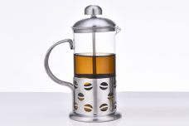 Нажмите чтобы увеличить | френч-пресс 1000мл, стекло, корпус из нержавеющей стали, цветная упаковка | 12.00 | 492,11 | 0 | 0 | 372 шт. | 0.00 | 0 | 4680411402837
261-40249 | VL-05/350 |  Нажмите чтобы увеличить | френч-пресс 350мл, стекло, корпус из нержавеющей стали, цветная упаковка | 12.00 | 280,23 | 0 | 0 | 432 шт. | 0.00 | 0 | 4680411402493
261-40263 | VL-05/600 |  Нажмите чтобы увеличить | френч-пресс 600мл, стекло, корпус из нержавеющей стали, цветная упаковка | 12.00 | 355,41 | 0 | 0 | 408 шт. | 0.00 | 0 | 4680411402639
261-40273 | VL-05/800 |  Нажмите чтобы увеличить | френч-пресс 800мл, стекло, корпус из нержавеющей стали, цветная упаковка | 12.00 | 473,88 | 0 | 0 | 360 шт. | 0.00 | 0 | 4680411402738
261-40284 | VL-06/1000 | 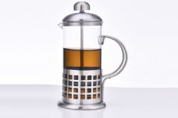 Нажмите чтобы увеличить | френч-пресс 1000мл, стекло, корпус из нержавеющей стали, цветная упаковка | 12.00 | 492,11 | 0 | 0 | 360 шт. | 0.00 | 0 | 4680411402844
261-40250 | VL-06/350 |  Нажмите чтобы увеличить | френч-пресс 350мл, стекло, корпус из нержавеющей стали, цветная упаковка | 12.00 | 280,23 | 0 | 0 | 408 шт. | 0.00 | 0 | 4680411402509
261-40264 | VL-06/600 |  Нажмите чтобы увеличить | френч-пресс 600мл, стекло, корпус из нержавеющей стали, цветная упаковка | 12.00 | 355,41 | 0 | 0 | 420 шт. | 0.00 | 0 | 4680411402646
261-40274 | VL-06/800 |  Нажмите чтобы увеличить | френч-пресс 800мл, стекло, корпус из нержавеющей стали, цветная упаковка | 12.00 | 473,88 | 0 | 0 | 360 шт. | 0.00 | 0 | 4680411402745
40285 | VL-07/1000 | 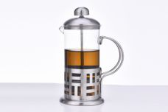 Нажмите чтобы увеличить | френч-пресс 1000мл, стекло, корпус из нержавеющей стали, цветная упаковка | 12.00 | 492,11 | 0 | 0 | 240 шт. | 0.00 | 0 | 4680411402851
261-40251 | VL-07/350 |  Нажмите чтобы увеличить | френч-пресс 350мл, стекло, корпус из нержавеющей стали, цветная упаковка | 12.00 | 280,23 | 0 | 0 | 360 шт. | 0.00 | 0 | 4680411402516
261-40265 | VL-07/600 |  Нажмите чтобы увеличить | френч-пресс 600мл, стекло, корпус из нержавеющей стали, цветная упаковка | 12.00 | 355,41 | 0 | 0 | 360 шт. | 0.00 | 0 | 4680411402653
40275 | VL-07/800 |  Нажмите чтобы увеличить | френч-пресс 800мл, стекло, корпус из нержавеющей стали, цветная упаковка | 12.00 | 473,88 | 0 | 0 | 228 шт. | 0.00 | 0 | 4680411402752
261-40286 | VL-08/1000 | 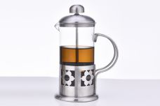 Нажмите чтобы увеличить | френч-пресс 1000мл, стекло, корпус из нержавеющей стали, цветная упаковка | 12.00 | 492,11 | 0 | 0 | 336 шт. | 0.00 | 0 | 4680411402868
261-40252 | VL-08/350 |  Нажмите чтобы увеличить | френч-пресс 350мл, стекло, корпус из нержавеющей стали, цветная упаковка | 12.00 | 280,23 | 0 | 0 | 420 шт. | 0.00 | 0 | 4680411402523
261-40266 | VL-08/600 |  Нажмите чтобы увеличить | френч-пресс 600мл, стекло, корпус из нержавеющей стали, цветная упаковка | 12.00 | 355,41 | 0 | 0 | 432 шт. | 0.00 | 0 | 4680411402660
261-40276 | VL-08/800 |  Нажмите чтобы увеличить | френч-пресс 800мл, стекло, корпус из нержавеющей стали, цветная упаковка | 12.00 | 473,88 | 0 | 0 | 348 шт. | 0.00 | 0 | 4680411402769
261-40287 | VL-09/1000 | 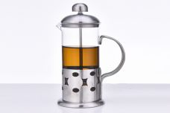 Нажмите чтобы увеличить | френч-пресс 1000мл, стекло, корпус из нержавеющей стали, цветная упаковка | 12.00 | 492,11 | 0 | 0 | 504 шт. | 0.00 | 0 | 4680411402875
261-40253 | VL-09/350 |  Нажмите чтобы увеличить | френч-пресс 350мл, стекло, корпус из нержавеющей стали, цветная упаковка | 12.00 | 280,23 | 0 | 0 | 504 шт. | 0.00 | 0 | 4680411402530
261-40267 | VL-09/600 |  Нажмите чтобы увеличить | френч-пресс 600мл, стекло, корпус из нержавеющей стали, цветная упаковка | 12.00 | 355,41 | 0 | 0 | 504 шт. | 0.00 | 0 | 4680411402677
261-40277 | VL-09/800 |  Нажмите чтобы увеличить | френч-пресс 800мл, стекло, корпус из нержавеющей стали, цветная упаковка | 12.00 | 473,88 | 0 | 0 | 504 шт. | 0.00 | 0 | 4680411402776
40288 | VL-10/1000 | 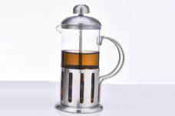 Нажмите чтобы увеличить | френч-пресс 1000мл, стекло, корпус из нержавеющей стали, цветная упаковка | 12.00 | 492,11 | 0 | 0 | 240 шт. | 0.00 | 0 | 4680411402882
261-40254 | VL-10/350 |  Нажмите чтобы увеличить | френч-пресс 350мл, стекло, корпус из нержавеющей стали, цветная упаковка | 12.00 | 280,23 | 0 | 0 | 420 шт. | 0.00 | 0 | 4680411402547
261-40268 | VL-10/600 |  Нажмите чтобы увеличить | френч-пресс 600мл, стекло, корпус из нержавеющей стали, цветная упаковка | 12.00 | 355,41 | 0 | 0 | 444 шт. | 0.00 | 0 | 4680411402684
40278 | VL-10/800 |  Нажмите чтобы увеличить | френч-пресс 800мл, стекло, корпус из нержавеющей стали, цветная упаковка | 12.00 | 473,88 | 0 | 0 | 240 шт. | 0.00 | 0 | 4680411402783
261-34578 | VL-323-B-800 |  Нажмите чтобы увеличить | френч-пресс 800мл, деколированный, стекло, корпус из нержавеющей стали, цветная упаковка | 12.00 | 687,89 | 0 | 0 | 123 шт. | 0.00 | 0 | 4610013182035
266-36176 | WT-2S-18 |  Нажмите чтобы увеличить | Пароварка 2-уровневая, 18 см. 2,5 л. Многослойное индукционное дно, зеркальная полировка, стеклянная крышка | 8.00 | 1091,37 | 0 | 0 | 719 шт. | 0.00 | 0 | 4650067163376
266-36177 | WT-2S-20 |  Нажмите чтобы увеличить | Пароварка 2-уровневая, 20 см. 3,3 л. Многослойное индукционное дно, зеркальная полировка, стеклянная крышка | 4.00 | 1236,88 | 0 | 0 | 533 шт. | 0.00 | 0 | 4650067163390
266-36178 | WT-3S-20 |  Нажмите чтобы увеличить | Пароварка 3-уровневая, 20 см. 3,3 л. Многослойное индукционное дно, зеркальная полировка, стеклянная крышка | 4.00 | 1527,91 | 0 | 0 | 428 шт. | 0.00 | 0 | 4650067163369
266-36179 | WT-3S-24 |  Нажмите чтобы увеличить | Пароварка 3-уровневая, 24 см. 5,5 л. Многослойное индукционное дно, зеркальная полировка, стеклянная крышка | 4.00 | 2182,73 | 0 | 0 | 288 шт. | 0.00 | 0 | 4650067163383
261-31213 | YM-001/600 |  Нажмите чтобы увеличить | френч-пресс 600мл, стекло/металл, цветная подарочная упаковка | 30.00 | 400,68 | 0 | 0 | 277 шт. | 0.00 | 0 | 6927111400069
261-30833 | YM-009/600 |  Нажмите чтобы увеличить | френч-пресс 600мл, цветная подарочная упаковка | 30.00 | 400,68 | 0 | 0 | 195 шт. | 0.00 | 0 | 6927111400182
261-30846 | YM-026/600 |  Нажмите чтобы увеличить | френч-пресс 600мл, цветная подарочная упаковка | 30.00 | 400,68 | 0 | 0 | 160 шт. | 0.00 | 0 | 6927111400380
261-32497 | YM-028/600 |  Нажмите чтобы увеличить | френч-пресс 600мл, стекло/металл, цветная подарочная упаковка | 30.00 | 400,68 | 0 | 0 | 65 шт. | 0.00 | 0 | 6927111400144
261-36539 | YM-S2-006/350 |  Нажмите чтобы увеличить | набор (3) френч-пресс 350мл + 2 кружки 200мл, подарочная упаковка | 16.00 | 626,33 | 0 | 0 | 613 шт. | 0.00 | 0 | 4650067164359
261-36540 | YM-S2-006/600 |  Нажмите чтобы увеличить | набор (3) френч-пресс 600мл + 2 кружки 200мл, подарочная упаковка | 8.00 | 738,60 | 0 | 0 | 686 шт. | 0.00 | 0 | 4650067164366
261-36536 | YM-S2-009/350 |  Нажмите чтобы увеличить | набор (3) френч-пресс 350мл + 2 кружки 200мл, подарочная упаковка | 16.00 | 626,33 | 0 | 0 | 535 шт. | 0.00 | 0 | 4650067164328
261-36537 | YM-S2-009/600 |  Нажмите чтобы увеличить | набор (3) френч-пресс 600мл + 2 кружки 200мл, подарочная упаковка | 8.00 | 738,60 | 0 | 0 | 504 шт. | 0.00 | 0 | 4650067164427
261-36542 | YM-S2-014/350 |  Нажмите чтобы увеличить | набор (3) френч-пресс 350мл + 2 кружки 200мл, подарочная упаковка | 16.00 | 626,33 | 0 | 0 | 510 шт. | 0.00 | 0 | 4650067164335
261-36543 | YM-S2-014/600 |  Нажмите чтобы увеличить | набор (3) френч-пресс 600мл + 2 кружки 200мл, подарочная упаковка | 8.00 | 738,60 | 0 | 0 | 415 шт. | 0.00 | 0 | 4650067164311
261-36541 | YM-S4-006/600 |  Нажмите чтобы увеличить | набор (5) френч-пресс 600мл + 4 кружки 200мл, подарочная упаковка | 8.00 | 917,84 | 0 | 0 | 496 шт. | 0.00 | 0 | 4650067164342
261-36538 | YM-S4-009/600 |  Нажмите чтобы увеличить | набор (5) френч-пресс 600мл + 4 кружки 200мл, подарочная упаковка | 8.00 | 917,84 | 0 | 0 | 566 шт. | 0.00 | 0 | 4650067164298
261-35870 | YM-T21-P/350 |  Нажмите чтобы увеличить | френч-пресс 350мл, стекло/цвет.металл, цветная упаковка | 30.00 | 402,81 | 0 | 0 | 535 шт. | 0.00 | 0 | 4650067162751
261-35872 | YM-T21-P/600 |  Нажмите чтобы увеличить | френч-пресс 600мл, стекло/цвет.металл, цветная упаковка | 30.00 | 475,28 | 0 | 0 | 401 шт. | 0.00 | 0 | 4650067162812
261-35869 | YM-T21-R/350 |  Нажмите чтобы увеличить | френч-пресс 350мл, стекло/цвет.металл, цветная упаковка | 30.00 | 402,81 | 0 | 0 | 132 шт. | 0.00 | 0 | 4650067162706
264-34498 | ZC-502-350 |  Нажмите чтобы увеличить | термос 350мл, узкое горло, пробка с кнопкой, цветная упаковка | 30.00 | 412,71 | 0 | 0 | 287 шт. | 0.00 | 0 | 4610013181519
264-34494 | ZC-5026-350 |  Нажмите чтобы увеличить | термос 350мл, узкое горло, завинчивающаяся пробка, цветная упаковка | 30.00 | 416,79 | 0 | 0 | 694 шт. | 0.00 | 0 | 4610013181472
264-34502 | ZC-5027-350 |  Нажмите чтобы увеличить | термос 350мл, узкое горло, пробка с кнопкой, цветная упаковка | 30.00 | 447,44 | 0 | 0 | 881 шт. | 0.00 | 0 | 4610013181557
264-34506 | ZC-502Z-350 |  Нажмите чтобы увеличить | термос 350мл, узкое горло, силиконовая вставка, пробка с кнопкой, цветная упаковка | 30.00 | 449,48 | 0 | 0 | 856 шт. | 0.00 | 0 | 4610013181595
30-25289 | ZHF-057 |  Нажмите чтобы увеличить | решетка д/барбекю 22см х 34см с дерев.ручкой | 24.00 | 446,84 | 0 | 0 | 140 шт. | 0.00 | 0 | 4610013182806
30-25290 | ZHF-094 |  Нажмите чтобы увеличить | решетка д/барбекю 40см х 32см с метал.ручкой | 24.00 | 505,63 | 0 | 0 | 468 шт. | 0.00 | 0 | 4610013182837
30-25346 | ZHF-096 |  Нажмите чтобы увеличить | решетка д/барбекю 32см х 22см с метал.ручкой | 36.00 | 428,02 | 0 | 0 | 799 шт. | 0.00 | 0 | 4610013182813
30-24700 | ZHF-097 |  Нажмите чтобы увеличить | решетка д/барбекю 26см х 23см с метал.ручкой | 24.00 | 435,08 | 0 | 0 | 721 шт. | 0.00 | 0 | 4610013182820

